상품제안서
영국R. 통3중 인덕션IH 스텐 가마솥 14cm | 상품코드: S39755

 |  |  |  |  |  |  | 02-713-8555 | www.synergygift.co.kr
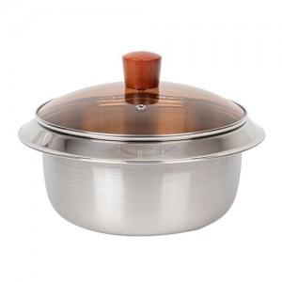

【상세/제작정보】

【인쇄/포장옵션】 | 스티커 / 종이케이스

【공급단가】 | 수량 | 50~ | 100~ | 500~ | 1,000~ | 3,000~
*VAT별도 | 단가 | 11,810원 | 11,430원 | 10,880원 | 10,600원 | 10,410원

【상품 URL】 | https://www.synergygift.co.kr:443/src/goods_detail.php?gdno=39755

